Bug01
Defect

 | Id
 | TC01

 | Title |  |  | Satuts
 | Registro en el sitio. |  |  | Closed

 | Severity | Priority | Asignee
 | Critical | High | Alberto Gomez

 | Milestone
 | <Version actual>

 | Expected result (description)
 | Esperamos que indique un cartel que se logueo correctamente

 | Obtained result (description)
 | No se obtuvo ningun tipo de resultado al loguearse

 | Evidence
 | 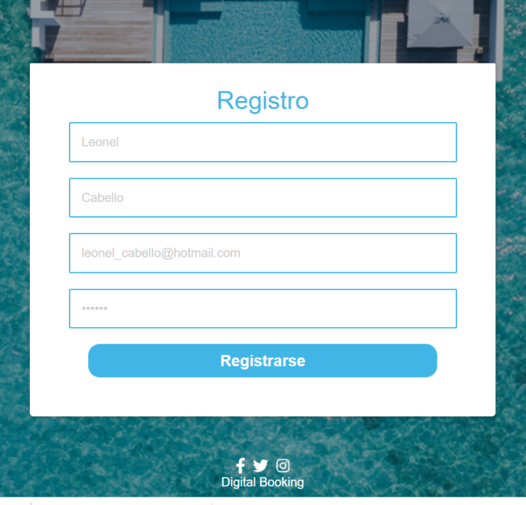

Bug02
Defect

 | Id
 | TC03

 | Title |  |  | Satuts
 | Mensaje de error. |  |  | Open

 | Severity | Priority | Asignee
 | Critical | High | Alberto Gomez

 | Milestone
 | <Version actual>

 | Expected result (description)
 | Esperamos que nos muestre mensaje de error al ingresar mal correo electronico "Correo ingresado incorrecto" o contraseña incorrecta "Contraseña ingresada incorrecta".

 | Obtained result (description)
 | No se observa ningun cartel al ingresar mal el correo electronico.

 | Evidence
 | 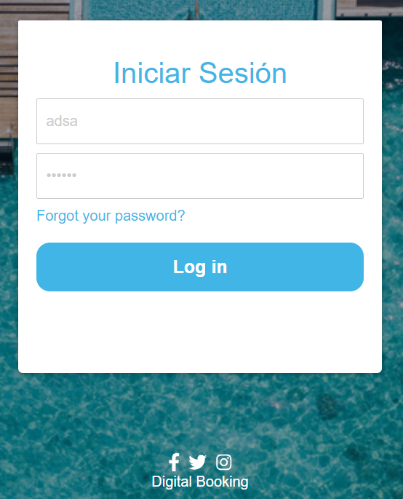

Bug03
Defect

 | Id
 | TC09

 | Title |  |  | Satuts
 | Imágenes del producto |  |  | Closed

 | Severity | Priority | Asignee
 | Critical | High | Alberto Gomez

 | Milestone
 | <Version actual>

 | Expected result (description)
 | Ver bloque de imágenes

 | Obtained result (description)
 | No se observa las imágenes de los productos.

 | Evidence
 | 